상품제안서
양장 3단자석형 다이어리 | 상품코드: S23587

 |  |  |  |  |  |  | 02-713-8555 | www.synergygift.co.kr
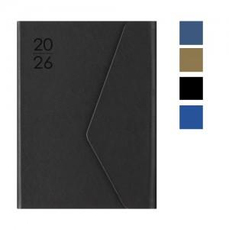

【상세/제작정보】 | <p><span style="font-size: 14pt;">* 300 부 이상 " 조각비 " 무료!&nbsp; /&nbsp; 300 부 이상 " 인쇄비 " 무료!</span></p><p>&nbsp;</p><p><span style="font-size: 14pt;">* 화보 추가 300부 부터 가능합니다. 제작기간 + 10 일 추가 됩니다.&nbsp;</span></p><p>&nbsp;</p><p><span style="font-size: 14pt;">* 색상 선택은 주문시 비고사항에 메모 남겨주세요!</span>​&nbsp;</p>

【인쇄/포장옵션】 | 불박, 금박, 은박 / 포장불가능

【공급단가】 | 수량 | 100~ | 300~ | 500~ | 1,000~ | 3,000~
*VAT별도 | 블랙 | 8,400원 | 8,050원 | 7,850원 | 7,700원 | 7,500원
 | 네이비 | 8,400원 | 8,050원 | 7,850원 | 7,700원 | 7,500원
 | 아이보리 | 8,400원 | 8,050원 | 7,850원 | 7,700원 | 7,500원
 | 블루 | 8,400원 | 8,050원 | 7,850원 | 7,700원 | 7,500원

【상품 URL】 | https://www.synergygift.co.kr:443/src/goods_detail.php?gdno=23587

